Demande de prix
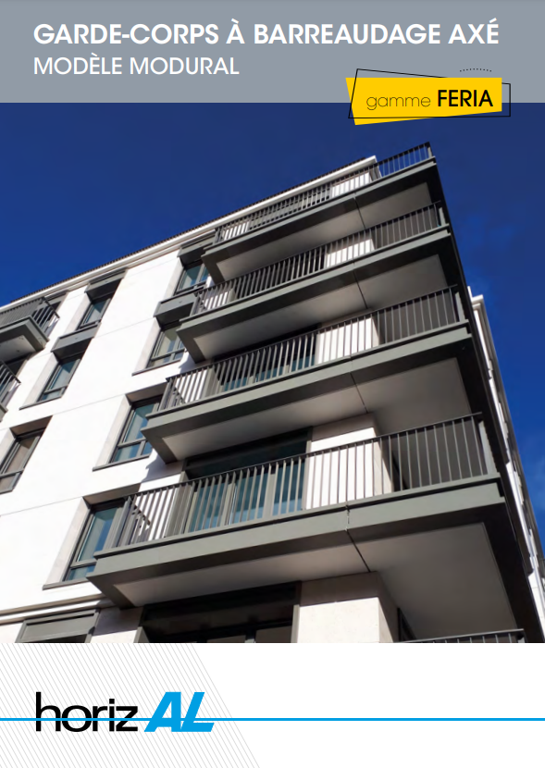

TARIF 2022

TARIF 2022

Merci de compléter les case en bleu.

Réf chantier : |  |  | DELHORME
Date de la demande de prix : |  |  | 2022-05-10

Société : |  |  | HORIZAL
Adresse postale : |  |  | 174 route de lyon domarin
code postal et ville |  |  | 38300 Bourgoin Jallieu
Contact : |  |  | Jean Luc GENIN

Téléphone fixe : |  |  | 0474932535
Téléphone portable |  |  | 0626333272

Adresse e-mail : |  |  | laurentdelhorme@horizal.com

Toujours soucieux de l'impact environnemental, nous avons pris la décision de proposer ce tarif en version digitale et ainsi minimiser l'usage du papier.

Retrouvez les documents liés au MODURAL sur les liens ci-dessous :

PLANS DE PRINCIPE
DOCUMENTATION
NOTICE DE POSE
CONFIGURATEUR

TARIF 2022

Completez les céllules en blanc (les cases en gris se complètent automatiquement)

ECH-MODU-1468
Module standard : 1468mm
Module - largeur = 1468mm
Indiquer le nombre de modules souhaités.
1 module = 1468mm
Les modules
Réf |  | Qté
 | 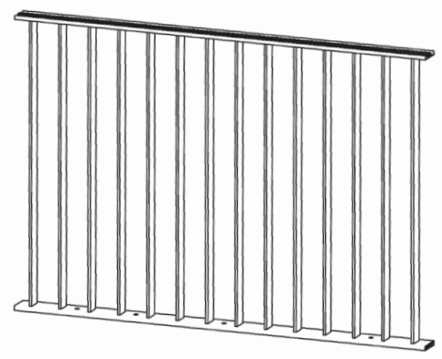 |  6 |  | 8808
Cale support
HO330 |  | 24
Main courante - Lg = 6500mm
R333 |  | 2 |  | 13000
Capot de main courante
R333 - Lg 6500mm
Les raccords
Equerre d'angle à 90°
Indiquer le nombre de raccords souhaités.
HO334 |  | MO
Plat de liaison
Indiquer le nombre de raccords souhaités.
HO333 |  | 2
Plat de liaison
Indiquer le nombre de raccords souhaités.
HO335 |  | 3
Bride articulées 154°- 80°
Bride 179° - 155°
HO335
Indiquer le nombre de raccords souhaités.
HO337Z |  | 12

TARIF 2022

Embout d'extrémité
Indiquer le nombre d'embouts souhaités.
Indiquer le nombre d'embouts souhaités.
Embout d'extrémité HO332
Emout d'extrémité droit ou gauche
Les embouts
HO332
Les options
Indiquer le nombre de cales souhaitées.
HO328-5
Cale d'éppaisseur 5mm HO328-5
Cale d'éppaisseur 5mm
Cale d'éppaisseur 2mm
Indiquer le nombre de cales souhaitées.
Indiquer le nombre de cales souhaitées.
HO328-2
Cale d'éppaisseur 2mm
Cale sécable
Indiquer le nombre de cales souhaitées.
HO250-80
Cale sécable
Merci d'enregistrer le fichier excel complété et nous le transmettre par email sur
modural@horizal.com. L'offre vous sera transmise sous 24h à 48h ouvrées.

Merci
A bientôt

Remise de prix
 |  |  |  | Date | 2022-05-10
 |  |  |  | Devis N°
 |  |  |  | Reférence | DELHORME

Service chiffrage MODURAL |  |  |  |  | HORIZAL
modural@horizal.com |  |  |  |  | 174 route de lyon domarin
 |  |  |  |  | 38300 Bourgoin Jallieu
 |  |  |  |  | Tél : | 0626333272

A l'attention de : |  | Jean Luc GENIN

 | Madame, Monsieur,

Nous vous remercions pour votre consultation référencée ci-dessus et avons le plaisir de vous adresser ci-joint notre meilleure offre de prix, sous réserve de validation technique et linéaire.
Cette offre est basée sur les éléments en notre possession à ce jour, en cas de commande, la facturation se fera sur le linéaire de la maçonnerie finie.
Toute modification, technique ou dimensionnelle fera l’objet d’une revalorisation.
Nos garde-corps aluminium sont livrés coupés à dimensions, conçus et livrés prêt à assembler avec un plan d’implantation détaillé sauf pour le modèle Artik.
Nos délais de fabrication varient selon nos gammes, la complexité du chantier et la charge de fabrication.
Nos délais actuels (hors période de congés) sont :
- Entre 10 et 13 semaines pour notre gamme INITIAL (AREAL, ANTARES…)
- Entre 16 et 20 semaines pour notre gamme FERIA
Nos prix sont établis hors taxe, en FOURNITURE SEULE et FRANCO DE PORT. Ils sont nets, remise déduite pour la globalité de l’offre, et fermes pour livraison en une seule fois dans les trois mois date de l’offre.
Après acceptation éventuelle de ce devis, toute commande ne pourra être traitée par notre bureau d'études qu'avec un relevé de cotes précis (coupe de la dalle + cotes de maçonnerie finies) afin d'éviter toute erreur de compréhension.
Le support béton est considéré comme suffisant pour permettre un chevillage conforme au devis. En cas d'épaisseur insuffisante, une étude avec revalorisation sera effectuée.
Nous restons à votre entière disposition pour affiner cette offre, et dans l’espoir d’une suite favorable, nous vous adressons, Madame, Monsieur, nos très sincères salutations.

barreaudage
(Antares / Basque / Azur / Celte)
remplissage
(3 Vallées / Athys / Ariane)
lisses horizontales sur ou contre muret
main courante ronde R460
portails

 |  |  |  |  | Attaché commercial
 |  |  |  |  | A.DROULEZ

PS : Dans le cas d'un chantier situé à proximité du littoral, merci de nous le préciser afin que nous puissions vous deviser l'option "Laquage suivant gamme renforcée".

S.A.S au capital de 312 500 €uros - SIREN 693 620 320 00038 ape 281 A - r.c. Bourgoin-Jallieu 693 620 320 - c.c.p.7106-86 Lyon

DETAIL |  |  |  |  |  |  | PRIX

 |  | POSTE 1

 |  | Module de garde-corps aluminium teinte RAL au choix
 |  | Modèle MODURAL Hauteur 1010 mm
 |  | Sans main courante
 |  | Barreaudage : R334 (8x50) au pas de 105mm |  |  |  |  |  |  |  | 202.32
 |  | Fixation sur dalle ou sur muret |  |  |  |  |  |  |  | 16.56
 |  | Barreaux supports R334 |  |  |  |  |  |  |  | 5.44
 |  | Lieu de type privé (Module maximum : 1468mm)
 |  |  |  |  |  |  |  | PU module nu |  | 180.32
 |  | Nombre de modules : |  | 6

 |  | Livraison sans chevilles ni visserie
COUPE 1 |  | PRIX TOTAL NET HT |  |  |  |  | 1081.92€

 |  | Article HO330-L9 PLAT 80X80X8 MODURAL LAQ RAL
 |  | Quantité : | 24

 |  | PRIX TOTAL NET HT |  |  |  |  | 111.12 € |  | PU | 4.63

 |  | Profil R333-L9 CAPOT MODURAL LAQ. RAL
 |  | Droit : 6.50 mètre(s) à 9.15 € Ht/ml

 |  | PRIX TOTAL NET HT |  |  |  |  | 59.48 € |  | PU | 59.48

 |  | Article HO334-L9 EQUERRE D'ANGLE 90° MODURAL LAQ. RAL
 |  | Quantité : | MO

 |  | PRIX TOTAL NET HT |  |  |  |  | #VALUE! |  | PU | 6.82

 |  | Article HO333-B0 PLAT DE LIAISON MODURAL BRUT
 |  | Quantité : | 2

 |  | PRIX TOTAL NET HT |  |  |  |  | 7.10 € |  | PU | 3.55

 |  | Article HO335-B0 BRIDE MODURAL 179° - 155° BRUT
 |  | Quantité : | 3

 |  | PRIX TOTAL NET HT |  |  |  |  | 19.77 € |  | PU | 6.59

 |  | Article HO337Z-B0 ENSEMBLE BRIDE MODURAL 154° - 80° BRUT
 |  | Quantité : | 12

 |  | PRIX TOTAL NET HT |  |  |  |  | 251.52 € |  | PU | 20.96

 |  | Article HO332-L9 EMBOUT MODURAL LAQ. RAL
 |  | Quantité : | 0

 |  | PRIX TOTAL NET HT |  |  |  |  | 0.00 € |  | PU | 2.86
DETAIL |  |  |  |  |  |  | PRIX

 |  | Article HO328-5-L9 CALE FOURCHETTE MODURAL EP 5 MM LAQUE RAL
 |  | Quantité : | 0

 |  | PRIX TOTAL NET HT |  |  |  |  | 0.00 € |  | PU | 3.55

 |  | Article HO328-2-L9 CALE FOURCHETTE MODURAL EP 2 MM LAQUE RAL
 |  | Quantité : | 0

 |  | PRIX TOTAL NET HT |  |  |  |  | 0.00 € |  | PU | 2.32

 |  | Article HO250-80-C9 CALE DE RATRAPAGE DE PENTE POUR MODURAL NOIR CATAPHORES
 |  | Quantité : | 0

 |  | PRIX TOTAL NET HT |  |  |  |  | 0.00 € |  | PU | 1.85

 |  | Transport
 |  | FRANCO si montant de la livraison supérieur à 3 000 €

 |  | PRIX TOTAL NET HT |  |  |  |  | Portail coulissant VALMONT Laque NOIR2100SABLE Largeur entre piliers: 4.894 mètres Hauteur par rapport au sol: 2 mètres |  | Transport/laquage | 303

 |  | PRIX TOTAL HT (SANS CHEVILLES NI VISSERIE) |  |  |  |  | #VALUE!
 |  | PLUS VALUE POUR CHEVILLES ET VISSERIE INOX |  |  |  |  |  | Formule transport |  | Portail coulissant VALMONT Laque NOIR2100SABLE Largeur entre piliers: 4.894 mètres Hauteur par rapport au sol: 2 mètres | MONTANT TOTAL HORS TRANSPORT | #VALUE!

Commentaires :
Nous vivons actuellement une période de fortes tensions sur les approvisionnements
de nos matières premières.
Compte tenu de ce contexte inédit, il ne nous est actuellement pas possible de nous
projeter et de nous engager sur un maintien des prix au delà de 3 mois.
Passé cette date et dans le cas où les prix de matières premières continueraient à augmenter,
nous serions dans l'obligation d'actualiser votre devis.

Pour recevoir une documentation de nos produits consultez notre site internet www.horizal.com
En cas de commande de votre part merci de nous retourner ce devis accepté accompagné d'un relevé de
cotes béton précis.

Cachet :

 |  |  | Date :

 |  |  | Signature :

 |  |  |  |  | BON POUR ACCORD

